图纸信息表
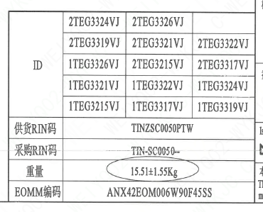
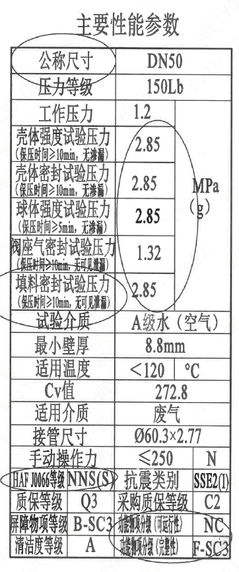
页码 | 表格名称 | 字段名称 | 字段值 | 标准字段名 | 标准字段值
1 | 主要性能参数 | 公称尺寸 | DN50 | 阀门入口口径 | DN50
 |  |  |  | 阀门出口口径 | DN50
1 | 主要性能参数 | 压力等级 | 150Lb
1 | 主要性能参数 | 工作压力 | 1.2
1 | 主要性能参数 | 壳体强度试验压力（保压时间≥10min，无渗漏） | 2.85
1 | 主要性能参数 | 壳体密封试验压力（保压时间≥10min，无渗漏） | 2.85
1 | 主要性能参数 | 球体强度试验压力（保压时间≥5min，无渗漏） | 2.85
1 | 主要性能参数 | 阀座气密封试验压力（保压时间≥10min，无可见泄漏） | 1.32
1 | 主要性能参数 | 填料密封试验压力（保压时间≥10min，无可见泄漏） | 2.85
1 | 主要性能参数 | 试验介质 | A级水（空气）
1 | 主要性能参数 | 最小壁厚 | 8.8mm
1 | 主要性能参数 | 适用温度 | ＜120
1 | 主要性能参数 | Cv值 | 272.8 | 设计要求流量系数 | 272.8
1 | 主要性能参数 | 适用介质 | 废气 | 流体介质 | J
1 | 主要性能参数 | 接管尺寸 | Φ60.3×2.77 | 入口接管外径 | 60.3
 |  |  |  | 入口接管壁厚 | 2.77
 |  |  |  | 出口接管外径 | 60.3
 |  |  |  | 出口接管壁厚 | 2.77
1 | 主要性能参数 | 手动操作力 | ≤250
1 | 主要性能参数 | HAF J0066等级 | NNS(S) | 核安全等级（阀门本体） | NNS(S)
1 | 主要性能参数 | 质保等级 | Q3 | 物项质保等级 | Q3
1 | 主要性能参数 | 屏障物项等级 | B-SC3 | 屏障物项分级 | B-SC3
1 | 主要性能参数 | 清洁度等级 | A | 清洁度等级 | A
1 | 主要性能参数 | 抗震类别 | SSE2（I） | 抗震分类 | SSE2
 |  |  |  | 抗震要求 | I
1 | 主要性能参数 | 采购质保等级 | C2
1 | 主要性能参数 | 功能物项分级(可运行性） | NC | 功能物项分级(可运行性） | NC
1 | 主要性能参数 | 功能物项分级(完整性） | F-SC3 | 功能物项分级(完整性） | F-SC3
1 | 阀门参数表 | ID | 2TEG3324VJ，2TEG3326VJ，2TEG3319VJ，2TEG3321VJ，2TEG3322VJ，1TEG3326VJ，2TEG3215VJ，2TEG3317VJ，1TEG3321VJ，1TEG3322VJ，1TEG3324VJ，1TEG3215VJ，1TEG3317VJ，1TEG3319VJ | 功能位置编码 | 2TEG3324VJ，2TEG3326VJ，2TEG3319VJ，2TEG3321VJ，2TEG3322VJ，1TEG3326VJ，2TEG3215VJ，2TEG3317VJ，1TEG3321VJ，1TEG3322VJ，1TEG3324VJ，1TEG3215VJ，1TEG3317VJ，1TEG3319VJ
1 | 阀门参数表 | 供货RIN码 | TINZSC0050PTW | 供货RIN码 | TINZSC0050PTW
1 | 阀门参数表 | 采购RIN码 | TIN-SC0050-- | 采购RIN码 | TIN-SC0050--
1 | 阀门参数表 | 重量 | 15.51±1.55Kg
1 | 阀门参数表 | EOMM编码 | ANX42EOM006W90F45SS

材料清单
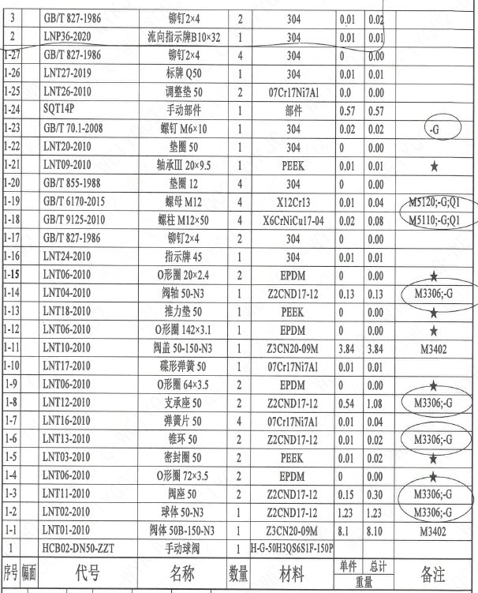
页码 | 序号 | 幅面 | 代号 | 名称 | 数量 | 材料 | 单件重量 | 总计重量 | 备注
1 | 1 |  | HCB02-DN50-ZZT | 手动球阀 | 1 | H-G-50H3Q86S1P-150P
1 | 1-1 |  | LNT01-2010 | 阀体 50B-150-N3 | 1 | Z3CN20-09M | 8.1 | 8.1 | M3402
1 | 1-2 |  | LNT01-2010 | 阀座 50 | 2 | ZZCND17-12 | 0.15 | 0.3 | M3306-G
1 | 1-3 |  | LNT01-2010 | 阀体 50-N3 | 1 | ZZCND17-12 | 1.23 | 1.23 | M3306-G
1 | 1-4 |  | LNT06-2010 | O形圈 72×3.5 | 2 | EPDM | 0 | 0 | ★
1 | 1-5 |  | LNT03-2010 | 密封圈 50 | 2 | PEEK | 0.01 | 0.02 | ★
1 | 1-6 |  | LNT13-2010 | 锥环 50 | 2 | ZZCND17-12 | 0.01 | 0.02 | M3306-G
1 | 1-7 |  | LNT16-2010 | 弹簧片 50 | 4 | 07Cr17Ni7Al | 0.01 | 0.04
1 | 1-8 |  | LNT12-2010 | 支承座 50 | 2 | ZZCND17-12 | 0.54 | 1.08 | M3306-G
1 | 1-9 |  | LNT06-2010 | O形圈 64×3.5 | 2 | EPDM | 0 | 0 | ★
1 | 1-10 |  | LNT17-2010 | 碟形弹簧 50 | 1 | 07Cr17Ni7Al | 0.01 | 0.01
1 | 1-11 |  | LNT10-2010 | 阀盖 50-150-N3 | 1 | Z3CN20-09M | 3.84 | 3.84 | M3402
1 | 1-12 |  | LNT06-2010 | O形圈 142×3.1 | 1 | EPDM | 0 | 0 | ★
1 | 1-13 |  | LNT18-2010 | 推力垫 50 | 1 | PEEK | 0 | 0 | ★
1 | 1-14 |  | LNT04-2010 | 阀轴 50-N3 | 1 | ZZCND17-12 | 0.13 | 0.13 | M3306-G
1 | 1-15 |  | LNT06-2010 | O形圈 20×2.4 | 2 | EPDM | 0 | 0 | ★
1 | 1-16 |  | GB/T 827-1986 | 指示牌 45 | 1 | 304 | 0 | 0.01
1 | 1-17 |  | GB/T 827-1986 | 铆钉2×4 | 2 | 304 | 0 | 0
1 | 1-18 |  | GB/T 9125-2010 | 螺柱 M12×50 | 4 | X6CrNiCu17-04 | 0.02 | 0.08 | M5110-G;Q1
1 | 1-19 |  | GB/T 6170-2015 | 螺母 M12 | 4 | X12Cr13 | 0.01 | 0.04 | M5120-G;Q1
1 | 1-20 |  | GB/T 855-1988 | 垫圈 12 | 4 | 304 | 0 | 0
1 | 1-21 |  | LNT09-2010 | 轴承Ⅲ 20×9.5 | 1 | PEEK | 0.01 | 0.01 | ★
1 | 1-22 |  | LNT20-2010 | 垫圈 50 | 1 | 304 | 0 | 0
1 | 1-23 |  | GB/T 70.1-2008 | 螺钉 M6×10 | 1 | 304 | 0.02 | 0.02
1 | 1-24 |  | SQT14P | 手动部件 | 1 | 部件 | 0.57 | 0.57
1 | 1-25 |  | LNT26-2010 | 调整垫 50 | 2 | 07Cr17Ni7Al | 0 | 0
1 | 1-26 |  | LNT27-2019 | 标牌 Q50 | 1 | 304 | 0 | 0.01
1 | 1-27 |  | GB/T 827-1986 | 铆钉2×4 | 4 | 304 | 0 | 0
1 | 2 |  | LNP36-2020 | 流向指示牌B10×32 | 1 | 304 | 0.01 | 0.01
1 | 3 |  | GB/T 827-1986 | 铆钉2×4 | 2 | 304 | 0.01 | 0.02

技术要求
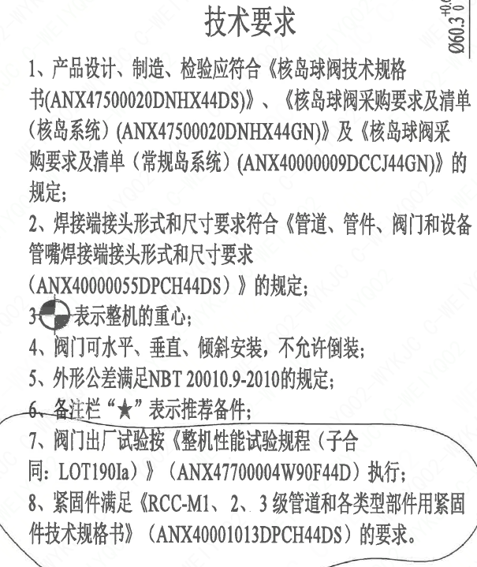
页码 | 字段名 | 内容
1 | 技术要求-1 | 1、产品设计、制造、检验应符合《核岛球阀技术规格书（ANX47500020DNHX44DS）》、《核岛球阀采购要求及清单（核岛系统）（ANX47500020DNHX44GN）》及《核岛球阀采购要求及清单（常规岛系统）（ANX40000009DCCJ44GN）》的规定；
1 | 技术要求-2 | 2、焊接端接头形式和尺寸要求符合《管道、管件、阀门和设备管嘴焊接端接头形式和尺寸要求（ANX40000055DPCH44DS）》的规定；
1 | 技术要求-3 | 3、表示整机的重心；
1 | 技术要求-4 | 4、阀门可水平、垂直、倾斜安装，不允许倒装；
1 | 技术要求-5 | 5、外形公差满足NBT20010.9-2010的规定；
1 | 技术要求-6 | 6、备注栏“★”表示推荐备件；
1 | 技术要求-7 | 7、阀门出厂试验按《整机性能试验规程（子合同：LOT190Ia）》（ANX47700004W90F44D）执行；
1 | 技术要求-8 | 8、紧固件满足《RCC-M1、2、3级管道和各类型部件用紧固件技术规格书》（ANX40001013DPCH44DS）的要求。
1 | 采购要求及清单文件编码 | ANX47500020DNHX44GN

图签栏
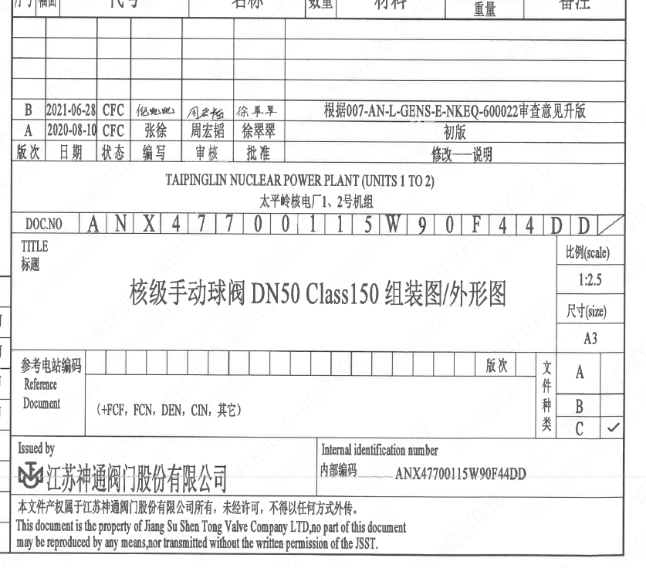
页码 | 文件编码 | 卷标 | 标题 | 参考文件编码 | 参考电站编码版次
1 | ANX47700115W90F44DD |  | 核级手动球阀DN50 Class150组装图/外形图

